úvod
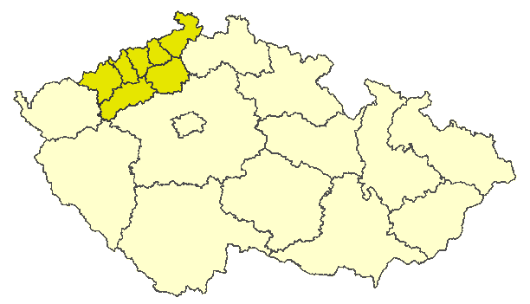
Ústecký kraj

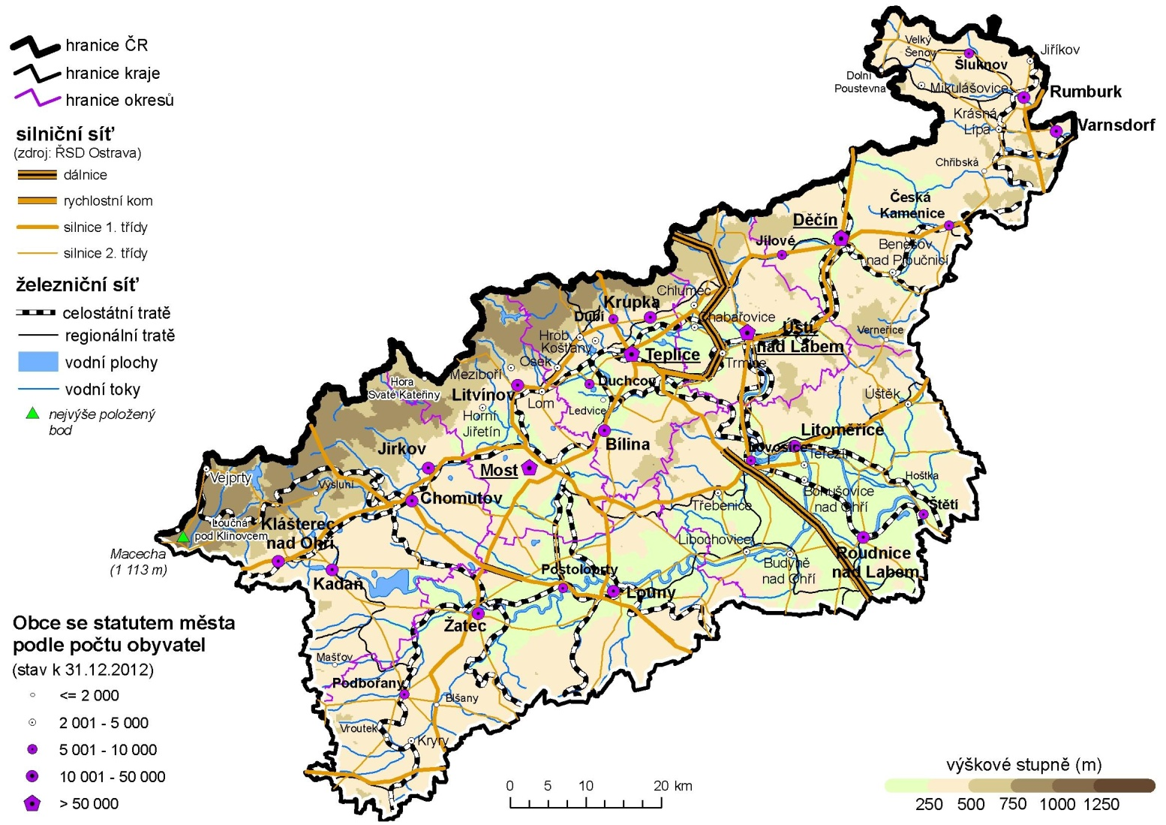

Porovnání vybraných krajských údajů s Českou republikou v roce 2012

Dopravní nehody na 1 000 obyvatel | 117.831115
Místa v domovech pro seniory na 1 000 obyv 65let a starších | 138.22883314
Průměrný starobní důchod žen | 98.429553042
Průměrný starobní důchod mužů | 99.881810751
Dokončené byty na 1 000 obyvatel | 54.791209833
Podíl uchazečů o zaměstnání se základním vzděláním | 150.39680958
Podíl uchazečů o zaměstnání do 25 let | 107.91213481
Míra nezaměstnanosti | 149.81
Podíl zaměstnaných ve službách (CZ-NACE) | 93.555158617
Průměrná hrubá měsíční mzda | 89.797706276
Míra ekonomické aktivity - ženy | 94.189838096
Míra ekonomické aktivity - muži | 98.667352887
Průměrný věk - ženy | 98.383960336
Průměrný věk - muži | 98.563442811
Zemřelí na novotvary na 100 000 obyvatel | 107.55874278
Zemřelí na nemoci oběhového systému na 100 000 obyvatel | 104.74357685
Potraty na 100 narozených | 133.73102008
Podíl živě narozených mimo manželství | 133.71735525
Živě narození na 1 000 obyvatel | 96.111419704
Podíl obyvatel 65 let a starších | 93.267638051
Podíl obyvatel do 25 let | 104.29108765
Podíl lesních pozemků | 89.952430274
Podíl orné půdy | 89.709761119

